1.公告(千元)
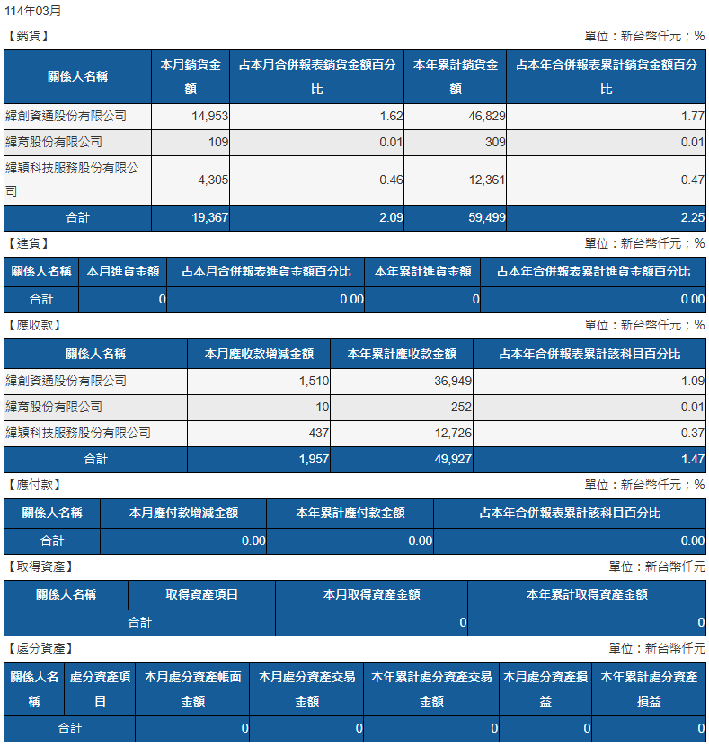
2025/04 |  |  |  |  |  |  | 2025/03
銷貨 |  |  |  |  |  |  | 銷貨 |  |  |  |  |  |  | 2025/03
關係人名稱 | 本月銷貨金額 | 占本月合併報表銷貨金額百分比 | 本年累計銷貨金額 | 占本年合併報表累計銷貨金額百分比 |  |  | 關係人名稱 | 本月銷貨金額 | 占本月合併報表銷貨金額百分比 | 本年累計銷貨金額 | 占本年合併報表累計銷貨金額百分比
緯創資通股份有限公司 | 15,294 | 1.64% | 62,123 | 1.74% |  |  | 緯創資通股份有限公司(960286) | 14,953 | 1.62% | 46,829 | 1.77%
緯育股份有限公司 | 83 | 0.01% | 392 | 0.01% |  |  | 緯育股份有限公司(960681) | 109 | 0.01% | 309 | 0.01%
緯穎科技服務股份有限公司 | 4,570 | 0.49% | 16,931 | 0.47% |  |  | 緯穎科技服務股份有限公司(960900) | 4,305 | 0.46% | 12,361 | 0.47%
合計 | 19,947 | 2.14% | 79,446 | 2.22% |  |  | 合計 | 19,367 | 2.09% | 59,499 | 2.25%
 | - | 0.00% | - | 0.00% |  |  |  |  | 0.00% | - | 0.00%

進貨 |  |  |  |  |  |  | 進貨
關係人名稱 | 本月進貨金額 | 占本月合併報表進貨金額百分比 | 本年累計進貨金額 | 占本年合併報表累計進貨金額百分比 |  |  | 關係人名稱 | 本月進貨金額 | 占本月合併報表進貨金額百分比 | 本年累計進貨金額 | 占本年合併報表累計進貨金額百分比
合計 | 0 | 0.00% | 0 | 0.00% |  |  | 合計 | 0 | 0.00% | 0 | 0.00%
 |  |  |  |  |  |  |  |  | 0.00% | - | 0.00%

應收款 |  |  |  |  |  |  | 應收款
關係人名稱 | 本月應收款增減金額 | 本年累計應收款金額 | 占本年合併報表累計該科目百分比 |  |  |  | 關係人名稱 | 本月應收款增減金額 | 本年累計應收款金額 | 占本年合併報表累計該科目百分比
緯創資通股份有限公司 | (3,883) | 33,066 | 1.03% |  |  |  | 緯創資通股份有限公司-960286 | 1,510 | 36,949 | 1.09%
緯育股份有限公司 | (27) | 225 | 0.01% |  |  |  | 緯育股份有限公司(960681) | 10 | 252 | 0.01%
緯穎科技服務股份有限公司 | 593 | 13,319 | 0.42% |  |  |  | 緯穎科技服務股份有限公司(960900) | 437 | 12,726 | 0.37%
合計 | (3,317) | 46,610 | 1.46% |  |  |  | 合計 | 1,957 | 49,927 | 1.47%
 | - | - | 0.00% |  |  |  |  |  | - | 0.00%

應付款 |  |  |  |  |  |  | 應付款
關係人名稱 | 本月應付款增減金額 | 本年累計應付款金額 | 占本年合併報表累計該科目百分比 |  |  |  | 關係人名稱 | 本月應付款增減金額 | 本年累計應付款金額 | 占本年合併報表累計該科目百分比
合計 | 0 | 0 | 0.00% |  |  |  | 合計 | 0 | 0 | 0.00%
 |  |  |  |  |  |  |  |  | - | 0.00%

取得資產 |  |  |  |  |  |  | 取得資產
關係人名稱 | 取得資產項目 | 本月取得資產金額 | 本年累計取得資產金額 |  |  |  | 關係人名稱 | 取得資產項目 | 本月取得資產金額 | 本年累計取得資產金額
本月無交易 |  | 0 | 0 |  |  |  | 本月無交易 |  | 0 | 0
合計 |  | 0 | 0 |  |  |  | 合計 |  | 0 | 0

處分資產 |  |  |  |  |  |  | 處分資產
關係人名稱 | 處分資產項目 | 本月處分資產帳面金額 | 本月處分資產交易金額 | 本年累計處分資產交易金額 | 本月處分資產損益 | 本年累計處分資產損益 | 關係人名稱 | 處分資產項目 | 本月處分資產帳面金額 | 本月處分資產交易金額 | 本年累計處分資產交易金額 | 本月處分資產損益 | 本年累計處分資產損益
本月無交易 | 0 | 0 | 0 | 0 | 0 | 0 | 本月無交易 | 0 | 0 | 0 | 0 | 0 | 0
合計 |  |  |  |  |  |  | 合計

核准: |  |  |  | 複核: |  |  | 核准: |  |  |  | 複核: |  |  |  | 製表:

